FORMULARIO
(Utilizar papel membrete)

Anexo No. 2 - Formulario de precios y cantidades
OBJETO |  | COMPRA DE SUMINISTRO PARA EL APOYO LOGÍSTICO A LA SECRETARÍA DE DESARROLLO ECONÓMICO EN LOS VALLES DEL SOFTWARE (CVS) DEL DISTRITO ESPECIAL DE CIENCIA, TECNOLOGÍA E INNOVACIÓN DE MEDELLÍN.

Item | Elemento | Marca | Referencia | Tipo | Unidad | Cantidad X Unidad | Foto de referencia | Costo Unitario | Subtotal
1 | Lentes Biconvexos para Google Cardboard 25mm | Indicar | Indicar | Consumible | Paquete / 10 pares | 21 | 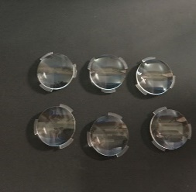 |  | $ -
2 | Hoja de Lija de Agua - Grano 80 | Indicar | Indicar | Consumible | Paquete / 50 unidades | 3 |  |  | $ -
3 | Hoja de Lija de Agua - Grano 120 | Indicar | Indicar | Consumible | Paquete / 50 unidades | 3 |  |  | $ -
4 | Hoja de Lija de Agua - Grano 240 | Indicar | Indicar | Consumible | Paquete / 50 unidades | 3 | 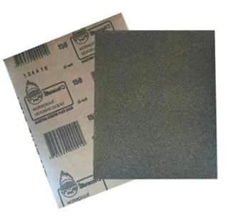 |  | $ -
5 | Hoja de Lija de Agua - Grano 360 | Indicar | Indicar | Consumible | Paquete / 50 unidades | 3 |  |  | $ -
6 | Cinta Kraft Engomada - Cinta de Marquetería - Ancho 2 Pulgadas | Indicar | Indicar | Consumible | Unidad | 21 | 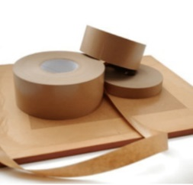 |  | $ -
7 | Madera Tipo Triplex - Espesor 18mm - Hoja de 80cm x 80cm | Indicar | Indicar | Consumible | Unidad | 21 |  |  | $ -
8 | Baterias AA Recargables - Paquete x 4 unidades | Indicar | Indicar | Consumible | Paquete | 21 |  |  | $ -
9 | Cargador para Baterias AA, Baterias 9 Voltios y Batería Cuadrada | Indicar | Indicar | Consumible | Unidad | 21 |  |  | $ -
10 | Bateria 9 Voltios Recargable (Cuadrada) | Indicar | Indicar | Consumible | Unidad | 42 |  |  | $ -
11 | Lámina Adhesiva y Flexible para Superficie de Cama Caliente - Impresora 3D Ender | Indicar | Indicar | Consumible | Unidad | 42 |  |  | $ -
12 | Tubo de Teflón - Tamaño XS para Filamento 1.75 - Impresora 3D (1 metro) | Capricorn | Indicar | Consumible | Unidad | 42 |  |  | $ -
13 | Fresa CNC para Grabado - Vástago 1/8" (3.175mm) - Punta en V, 30° 0.1mm | Indicar | Indicar | Consumible | Unidad | 21 |  |  | $ -
14 | Fresas CNC para Corte - Fresa Vástago 1/8" (3.175mm), Tugnsteno desde 1mm hasta 3.175mm Corte y Grabado | Indicar | Indicar | Consumible | Kit x 10 | 21 |  |  | $ -
15 | Fresas CNC Grande Vástago 1/2" (12 mm) - Punta Plana 2 hilos para Corte y Grabado | Indicar | Indicar | Consumible | Kit x 8 | 21 |  |  | $ -
16 | Fresa CNC Grande - Vástago 1/8" (3.175mm) - Punta Redonda 2 Hilos para Grabado | Indicar | Indicar | Consumible | Unidad | 21 |  |  | $ -
17 | Lámina de Baquelita Virgen - 20cm x 20cm - Una Sola Cara | Indicar | Indicar | Consumible | Unidad | 21 | 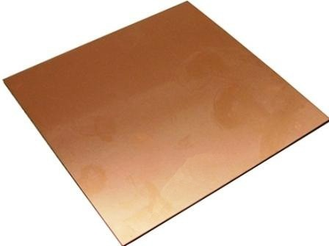 |  | $ -
18 | Tapete Salvacorte - Medida A2 60x45 cm | Indicar | Indicar | Consumible | Unidad | 42 |  |  | $ -
19 | Pañitos Húmedos Multiusos Desinfectantes x 70 | Indicar | Indicar | Consumible | Paquete | 21 |  |  | $ -
20 | Par de Pinzas para Pestañas Pelo a Pelo | Indicar | Indicar | Consumible | Unidad | 21 |  |  | $ -
21 | Aguja de Limpieza para Boquilla de Impresora 3D 0.4mm | Indicar | Indicar | Consumible | Unidad | 21 |  |  | $ -
22 | Paños de limpieza X 70 X Rollo 88 Hojas (Para Mantenimiento de Máquinas) | Indicar | 3165 | Consumible | Unidad | 21 |  |  | $ -
23 | Paño de Microfibra | Indicar | Indicar | Consumible | Unidad | 21 |  |  | $ -
24 | Kit Hot End Completo Impresora 3D Ender 3 (Reemplazo Calefactor Impresora) - Extrusor CR10 MK8 Material: Aluminio, Acero Inoxidable y Latón Tipo de Montaje: Instalación Rosca de Conexión Externa Tamaño de la Boquilla: 0,4mm | Creality | CR10 MK8 | Repuesto | Unidad | 21 | 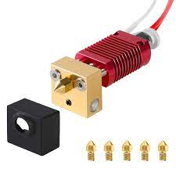 |  | $ -
25 | Fusible (Multimetro) - 650mA 250V - Medidas 20mm x 5mm diametro Cerámico | Indicar | Indicar | Repuesto | Unidad | 42 | 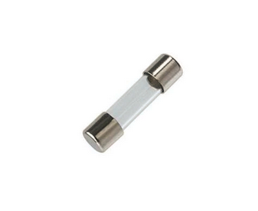 |  | $ -
26 | Fusible (Multimetro) - 20A 250v - Medidas 20mm x 5mm Cerámico | Indicar | Indicar | Repuesto | Unidad | 42 |  |  | $ -
27 | Fusible (CNC Elephant Azul) - 10A 500V Medidas 37mm x 10mm Cerámico | Indicar | Indicar | Repuesto | Unidad | 21 |  |  | $ -
28 | Fusible (Fuente Regulada) - 2.5A 250V Medidas 20mm x5mm Vidrio | Indicar | Indicar | Repuesto | Unidad | 21 | 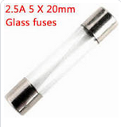 |  | $ -
29 | Fusible (Fuente Regulada) - 3.5A 250V Medidas 20mm x 5mm Vidrio | Indicar | Indicar | Repuesto | Unidad | 21 |  |  | $ -
30 | Fusible (Estación de Soldadura) - 6A 250V Medidas 20mm x 5mm | Indicar | Indicar | Repuesto | Unidad | 21 |  |  | $ -
31 | Fusible (Panel Solar) - 16A 1000V Medidas 38mm x 10mm | Indicar | Indicar | Repuesto | Unidad | 8 |  |  | $ -
32 | Fusible (Plotter de Corte) fusible de 10a 250v medidas 38mm x 10mm diametro | Indicar | Indicar | Repuesto | Unidad | 21 |  |  | $ -
33 | Fusible (Impresora 3D Ender 3) - 10A 250V Medidas 20mm x 5mm | Indicar | Indicar | Repuesto | Unidad | 42 | 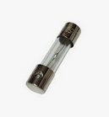 |  | $ -
34 | Caja Tornillos Ensamble de 1/2'' x 100 piezas | Indicar | Indicar | Consumible | Caja x 100 | 21 |  |  | $ -
35 | Cartón Corrugado (Cartón de Caja) - Pliego 70cm x 100cm | Indicar | Indicar | Consumible | Unidad | 84 |  |  | $ -
36 | Driver Controlador de Motor L298N - Puente H 2A, compatible con Arduino | Indicar | L298N | Repuesto | Unidad | 100 |  |  | $ -
37 | Sensor Ultrasonido | Indicar | HC-SR04 | Repuesto | Unidad | 315 |  |  | $ -
38 | Chasis Robot - Incluye llantas y motores, compatible con Arduino | Indicar | Indicar | Repuesto | Unidad | 100 |  |  | $ -
39 | Cable Tipo Jumper Arduino 10 CM Macho - Hembra | Arduino | Indicar | Repuesto | Unidad | 1000 |  |  | $ -
40 | Cable Tipo Jumper Arduino 11 CM Macho - Macho | Arduino | Indicar | Repuesto | Unidad | 1000 |  |  | $ -
41 | Mini Protoboard 170 puntos | Indicar | Indicar | Repuesto | Unidad | 100 |  |  | $ -
42 | Modulo Bluetooth HC05 | Arduino | HC05 | Repuesto | Unidad | 100 |  |  | $ -
43 | Sensor de Temperatura y Humedad Relativa - DHT11 | Arduino | DHT11 | Repuesto | Unidad | 100 |  |  | $ -
44 | Mini Bomba Sumergible - 2.5-6V | Indicar | Indicar | Repuesto | Unidad | 100 |  |  | $ -
45 | Bolsa para Gafas Oculus | Meta | Meta Quest 3 Carrying Case | Dotación | Unidad | 21 | 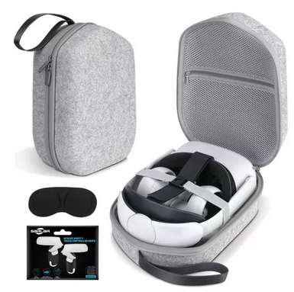 |  | $ -
46 | Cable UTP Cat6A | Indicar | Indicar | Consumible | Metro | 299 |  |  | $ -
47 | Pela Cables | Indicar | Indicar | Dotación | Unidad | 21 |  |  | $ -
48 | Enfriador de Aire Tipo Portatil - tanque de 9 litros, control manual y remoto, 3 funciones (enfriador, humidificador y ventilador), voltaje 110V, bajo consumo de energía (<=40W) | Indicar | Indicar | Dotación | Unidad | 7 |  |  | $ -
49 | Lego Spike Prime , 528 piezas | Lego | Spike Prime - 45678 | Dotación | Unidad | 7 |  |  | $ -
50 | Kit IoT | Arduino | Explore IoT Kit Rev 2 | Dotación | Unidad | 20 |  |  | $ -
51 | Kit de Iniciación completo compatible con Arduino | Indicar | Arduino UNO R3 | Dotación | Unidad | 7 | 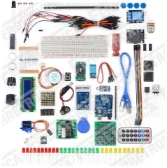 |  | $ -
52 | Kit de Brocas para Corte y Fresado CNC para CNC 3DMK 9060 | Indicar | Indicar | Consumible | kit x 10 | 5 |  |  | $ -
53 | Escariadora para CNC 3DMK 9060 | Indicar | Indicar | Consumible | Unidad | 5 |  |  | $ -
54 | Driver o Tarjeta de Control para CNC 3DMK 9060 | Annoy Tools | GRBL-A4988 | Repuesto | Unidad | 5 |  |  | $ -
55 | kit Motor a Largo Plazo para CNC 3DMK 9060 | Indicar | Indicar | Repuesto | Unidad | 5 |  |  | $ -
56 | Cuchilla con carcasa para Plotter Corte Vevor 1350mm | Indicar | Indicar | Repuesto | Unidad | 5 |  |  | $ -
57 | Rueda Rodillo Presión para Plotter Corte Vevor 1350mm | Indicar | Indicar | Repuesto | Unidad | 5 |  |  | $ -
58 | Espejo para Cortadora Laser Cut 6040 | Indicar | Indicar | Repuesto | Unidad | 6 |  |  | $ -
59 | Lente para Cortadora Laser Cut 6040 | Indicar | Indicar | Repuesto | Unidad | 6 |  |  | $ -
60 | Kit Boquilla para Impresora 3D Ender 3 | Creality | Nozzle de 0.2/0.3/0.4/0.5/0.6/0.8/1.0 mm | Repuesto | Kit x 7 | 10 |  |  | $ -
61 | Board para Impresora 3D Ender 3 V2 | Creality | Main board PCBA | Repuesto | Unidad | 10 |  |  | $ -
62 | Termistor para Impresora 3D Ender 3 | Creality | Termistor | Repuesto | Unidad | 10 |  |  | $ -
63 | Cartucho Calefactor 24V para Impresora 3D Ender 3 | Creality | Cartucho Calefactor 24V | Repuesto | Unidad | 10 |  |  | $ -
64 | Cabezal para Plotter de Impresión Enjet DX7 | Indicar | Indicar | Repuesto | Unidad | 1 |  |  | $ -
65 | Wiper para Plotter de Impresión Enjet DX7 | Indicar | Indicar | Repuesto | Unidad | 4 |  |  | $ -
66 | Cable USB tipo A tipo B para Plotter de Impresión Enjet DX7 | Indicar | Indicar | Repuesto | Unidad | 6 |  |  | $ -
67 | Encoder para Plotter de Impresión Enjet DX7 | Indicar | Indicar | Repuesto | Unidad | 3 |  |  | $ -
68 | Damper para Plotter de Impresión Enjet DX7 | Indicar | Indicar | Repuesto | Unidad | 3 |  |  | $ -
69 | Capping para Plotter de Impresión Enjet DX7 | Indicar | Indicar | Repuesto | Unidad | 3 |  |  | $ -
70 | Bus de Datos para Plotter de Impresión Enjet DX7 | Indicar | Indicar | Repuesto | Unidad | 3 |  |  | $ -
Subtotal |  |  |  |  |  |  |  |  | $ -
Iva |  |  |  |  |  |  |  | 19% | $ -
Total Iva incluido |  |  |  |  |  |  |  |  | $ -

INDICACIONES DE DILIGENCIAMIENTO DEL FORMULARIO
1. El formulario de la propuesta económica es inmodificable, so pena de rechazo de la propuesta. En caso de que alguno de los proponentes no lo allegue conforme se encuentra dispuesto, su propuesta será rechazada y no será objeto de evaluación por parte de la Entidad.
2. El proponente deberá diligenciar SÓLO las casillas de VALOR UNITARIO ANTES DE IVA de la columna J.
3. El Formulario Económico calculará automáticamente el valor total de los precios unitarios, subtotal antes de iva, iva 19% y total iva inlcuido.

 | Nombre del Representante Legal ___________________________________________
 | C. C. No.__________________________________________________________________
 | Dirección de correo________________________________________________________
 | Dirección electrónica_______________________________________________________
 | Ciudad___________________________________________________________________

